Лист1
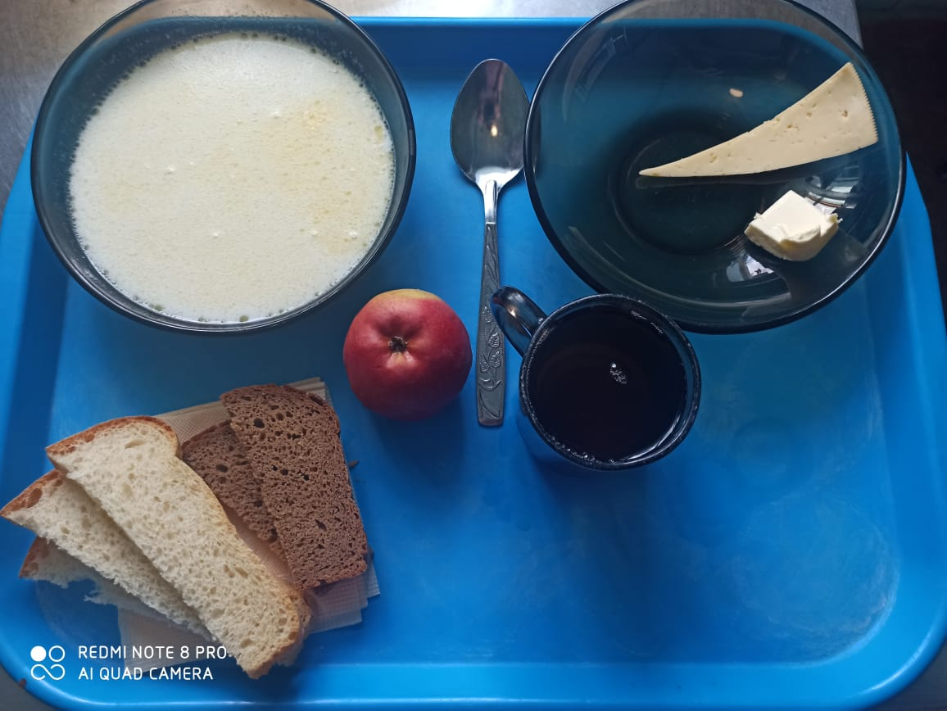
Школа | МБОУ ООШ №25 имени В.В.Буракова станицы Баракаевской |  |  | Отд./корп |  |  |  | День | 2021-12-06

Прием пищи | Раздел | № рец. | Блюдо | Выход, г | Цена | Калорийность | Белки | Жиры | Углеводы

5-9 классы | Фрукты | 112 | Яблоки свежие | 114 |  | 51.70 | 0.44 | 0.44 | 10.78
 | Гор.блюдо | 164 | Суп молочный с крупой рисовой | 250 |  | 164.25 | 5.25 | 6.37 | 20.62
 |  | 100 | Сыр порционно | 15 |  | 51.40 | 3.84 | 3.90 | 0.00
 |  | 105 | Масло порционно | 10 |  | 74.80 | 0.05 | 8.25 | 0.08
 | Хлеб | 108 | Хлеб пшеничный | 38 |  | 89.30 | 2.89 | 0.30 | 29.55
 | Хлеб | 109 | Хлеб ржаной | 23 |  | 40.02 | 1.52 | 0.28 | 11.50
 | Напиток | 493 | Чай с сахаром | 200 |  | 60.00 | 0.10 | 0.00 | 15.00
 |  |  |  |  | 30.70р. | 531.47 | 14.09 | 19.54 | 87.53
 | Горячее блюдо | 164 | Суп молочный с крупой рисовой | 250 |  | 164.25 | 5.25 | 6.37 | 20.62
сотрудники |  | 100 | Сыр порционно | 15 |  | 51.40 | 3.84 | 3.90 | 0.00
 |  | 105 | Масло порционно | 10 |  | 74.80 | 0.05 | 8.25 | 0.08
 | Хлеб | 108 | Хлеб пшеничный | 35 |  | 89.30 | 2.89 | 0.30 | 29.55
 | Хлеб | 109 | Хлеб ржаной | 20 |  | 40.02 | 1.52 | 0.28 | 11.50
 | Напиток | 501 | Кофейный напиток с молоком | 200 |  | 60.00 | 0.10 | 0.00 | 15.00
 |  |  |  |  | 24.07р. | 479.77 | 13.65 | 19.10 | 76.75

